Esquema EO
LIDERAZGO Y ENFOQUE A CLIENTES
Política de Excelencia Operacional
Líderes
Compromiso con clientes internos y externos
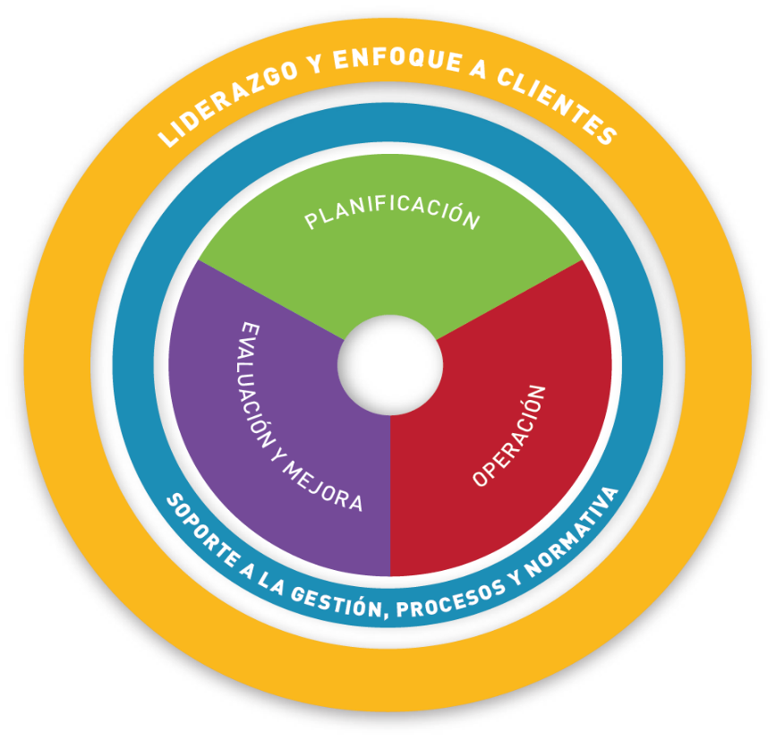
PLANIFICACIÓN
Riesgos y oportunidades de negocios en la organización
Objetivos y su planificación
Modelo organizativo y personas
Roles, responsabilidades y autoridad

EVALUACIÓN Y MEJORA
Seguimiento, medición, análisis de eficiencia y optimización de costos
Evaluación del cumplimiento
No Conformidades y acciones correctivas
Incidentes y accidentes
Auditorías
Revisiones de gestión
Mejora continua e innovación
SOPORTE A LA GESTIÓN, PROCESOS Y NORMATIVA
Comunicación (externa e interna), participación y consulta
Procesos y documentos
Normativa externa e interna
Tecnologías digitales

OPERACIÓN
Identificación operativa de peligros / aspectos y evaluación de riesgos / impactos.
Integridad de activos y confiabilidad
Definición y ejecución de procedimientos y criterios operativos
Gestión de procesos, bienes y servicios contratados externamente
Planificación y gestión del cambio
Capacidades
Disciplina operativa y toma de conciencia
Gestión del conocimiento
Preparación y respuesta ante emergencias

